Nollutsläppsfordon mm
Nollutsläppsfordon/-arbetsmaskiner

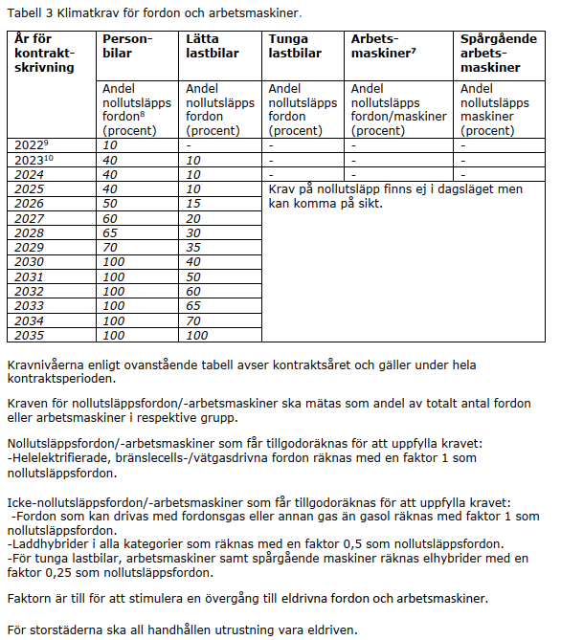
Kraven för nollutsläppsfordon/-arbetsmaskin ska mätas som andel av totalt antal fordon/- arbetsmaskiner i respektive grupp och avser kontraktsår. Kontraktsår innebär att kravnivån för det året som kontraktet startar gäller för fordon/arbetsmaskiner under hela kontraktsperioden. | Personbilar | Lätta lastbilar | Tunga lastbilar | Arbets- maskiner | Spårgående arbets- maskiner |  | Från tabell 3: |  |  | Krav uppfyllt?
 |  |  |  |  |  |  | Personbilar | Lätta lastbilar |  | Personbilar | Lätta lastbilar
Kontraktsår |  |  |  |  |  | 2022 | 10 | 1 | Andel nollutsläpp
2024 | 0 | 0 | 0 | 0 | 0 | 2023 | 40 | 10 | Krav | 40 | 10
2025 | 0 | 0 | 0 | 0 | 0 | 2024 | 40 | 10 | Krav uppfyllt? | Ja | Ja
2026 | 0 | 0 | 0 | 0 | 0 | 2025 | 40 | 10
2027 | 0 | 0 | 0 | 0 | 0 | 2026 | 50 | 15
2028 | 0 | 0 | 0 | 0 | 0 | 2027 | 60 | 20
2029 | 0 | 0 | 0 | 0 | 0 | 2028 | 65 | 30
2030 | 0 | 0 | 0 | 0 | 0 | 2029 | 70 | 35
2031 | 0 | 0 | 0 | 0 | 0 | 2030 | 100 | 40
2032 | 0 | 0 | 0 | 0 | 0 | 2031 | 100 | 50
2033 | 0 | 0 | 0 | 0 | 0 | 2032 | 100 | 60
2034 | 0 | 0 | 0 | 0 | 0 | 2033 | 100 | 65
2035 | 0 | 0 | 0 | 0 | 0 | 2034 | 100 | 70
 |  |  |  |  |  | 2035 | 100 | 100
Totalt antal fordon/arbetsmaskiner | 0 | 0 | 0 | 0 | 0

Andel Nollutsläppsfordon (%)

Kravuppfyllnad, avrundat uppåt (%)

Andel nollutsläppsfordon avrundas uppåt i kravuppfyllnaden.

Faktor:
Förbränningsmotor m gas | 1
Förbränningsmotor utan gas | 0
El (inkl vätgas och bränslecell) | 1
Elhybrid | 0.25
Laddhybrid | 0.5

*Elhybrid faktor 0,25 räknas endast för tunga lastbilar/arbetsmaskiner.

